NoiseTest V 5.0
 |  |  |  | EMVG - Umwelt prüfen | NoiseTest Version 5.0 Stand 14. März 2019
 |  |  |  | Grundlegende Anforderung nach § 4 Ziffer 2 EMVG, zu erwartende elektromagnetische Störungen
 |  |  |  | Radiowave propagation ITU-R P.372-13 (Ausgabe 09/2016) -
 |  |  |  | © Ulfried Ueberschar – DJ6AN -

 |  |  |  | Messparameter in die Zellen H8 bis H11 eingeben und bestätigen auf der PC Tastatur
(dBm-Kalibrierung des S-Meters vor der Messung durchführen ! ) |  |  |  | Rx-Empfangspegel am 50 Ohm Eingang |  | -109 | dBm
Umrechnungstabelle Empfangspegel für Kurzwelle |  |  |  | Rx-Frequenzband |  | 14 | MHz
50 Ω Rx Eingang b = |  | 300 | Hz | Rx-Mess-Bandbreite (Rauschen ohne Nutzsignalreste) |  | 300 | Hz
S | dBm | dBµV | µV | Rx-Antenne im Freiraum, Gewinn: |  | 2.15 | dBi
gemessene Störfeldstärke (MMN) vs. zutreffende elektromagnetische Umgebung
+60 dB | -13 | 94 | 50,000.0 |  |  |  |  |  | gemessen
+50 dB | -23 | 84 | 15,811.4 |  |  |  |  | Störfeldstärke (MMN) | -11.0 | dB(µV/m) | mit Rx-Messbandbreite |  | 300 | Hz
+40 dB | -33 | 74 | 5,000.0 |  |  |  |  | Störfeldstärke (MMN) | 3.7 | dB(µV/m) | bei 9 kHz Norm-Messbandbreite |  | ( für f > 150 kHz bis 30 MHz )
+30 dB | -43 | 64 | 1,581.1 |  |  |  |  | Störfeldstärke (MMN) | 15.0 | dB(µV/m) | bei 120 kHz Norm-Messbandbreite |  | ( für f > 30 MHz bis 1000 MHz )
+20 dB | -53 | 54 | 500.0
+10 dB | -63 | 44 | 158.1 |  |  |  |  | Elektromagnetische Umgebungen ihre möglichen
9 | -73 | 34 | 50.0 |  |  |  |  |  | Störfeldstärken |  |  | Pegelüberschreitung der Messung
8 | -79 | 28 | 25.0 |  |  |  |  | City/ Innenstadt / Großstadt | 10.7 | dB(µV/m) |  | -7.0 | dB | 76.8 | 27.7
7 | -85 | 22 | 12.5
6 | -91 | 16 | 6.3 |  |  |  |  | Residential/ Wohngegend / Kleinstadt | 6.4 | dB(µV/m) |  | -2.7 | dB | 72.5 | 27.7
5 | -97 | 10 | 3.1
4 | -103 | 4 | 1.6 |  |  |  |  | Rural/ ländlich | 1.1 | dB(µV/m) |  | 2.6 | dB | 67.2 | 27.7
3 | -109 | -2 | 0.8
2 | -115 | -8 | 0.4 |  |  |  |  | Quiet rural / keine sichtbare Bebauung/ offenes Meer | -13.5 | dB(µV/m) |  | 17.3 | dB | 53.6 | 28.6
1 | -121 | -14 | 0.2
(dBm-Kalibrierung des S-Meters vor der Messung durchführen ! ) |  |  |  |  |  |  |  | galaktisch, kein man made noise | -8.7 | dB(µV/m) |  |  |  | 52 | 23

Anm 1: | siehe auch Feldstärke-Diagramm “ITU-R Pegelbild“ (Button unten links) für eine kurze, verlustlos geerdete Monopol-Antenne -wie im Projekt ENAMS |  |  |  |  |  |  | Merkzettel:
 | (Electrical Noise Area Monitoring System) des DARC-EMV-Referates eingesetzt.

Anm 2: | Bezüglich HF-Schutzabstand (Protection Ratio) zur Berechnung der Mindestnutzfeldstärke etc. siehe IEC “Radio services database“ CISPR/TR 31
 | https://www.iec.ch/emc/database/

Anm 3.: | Ausführliche Informationen zur Meldung elektromagnetischer Störungen an die Bundesnetzagentur:
 | https://www.darc.de/der-club/referate/emv/emv-abhilfemassnahmen/

Anm 4.: | Alle hier angebotenen Informationen wurden von uns mit größtmöglicher Sorgfalt erstellt. Für dennoch vorhandene Fehler sowie für Folgen, die
 | sich ohne gesonderte und individuelle fachjuristische Beratung ergeben, wie auch für Fehler in bereitgestellten Informationen von Dritten und
 | sich daraus ergebender Folgen wird jede Haftung durch den DARC e.V. oder seine haupt- oder ehrenamtlich tätigen Mitarbeiter ausgeschlossen.

ITU-R Pegelbild
Mittelwerte des Man Made noise Pegels für eine kurze, verlustlos geerdete Monopol-Antenne | Für eigene Berechnungen der Man Made Noise-Feldstärke
Diagramm aus ITU-R SM.2158-3 bezogen auf ITU-R P.372 | bitte den Taster “NoiseTest“ V 4.7 links unten, betätigen.

 | Die Ergebnisse werden hier nachSpalte L übertragen.
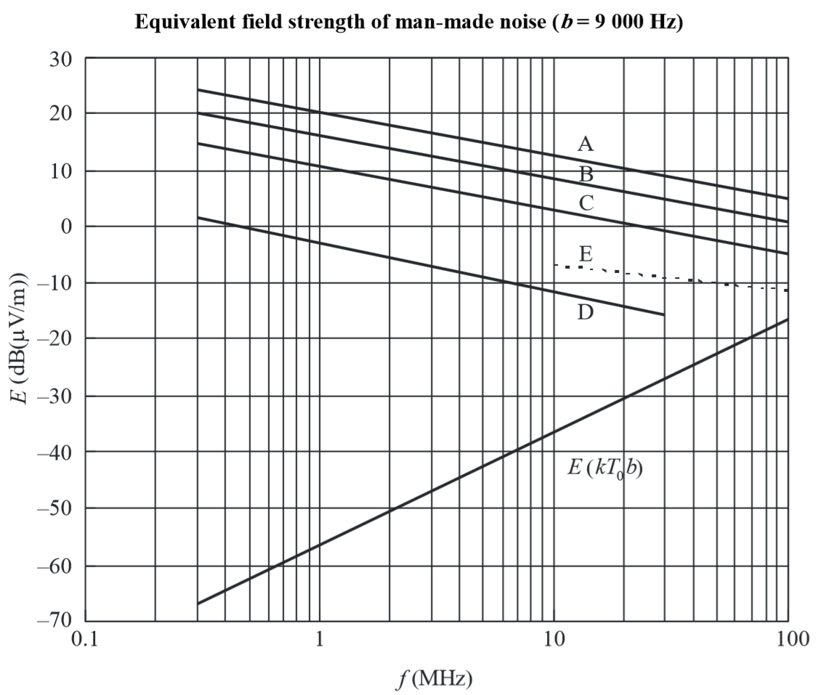

 | Man Made Noise “Ist“-Feldstärke an der Empfangsantenne = | 3.7 | dB(µV/m) | für b = 9000 Hz

 | Nach ITU-R P.372-13 und § 4 Ziffer 2. EMVG
 | zu erwartendes Man-Made Noise, Mittelwert bei f = | 14 | MHz

 | A: City/ Innenstadt / Großstadt < | 10.7 | dB(µV/m)
 | B: Residential/ Wohngegend / Kleinstadt < | 6.4 | dB(µV/m)
 | C : Rural/ ländlich < | 1.1 | dB(µV/m)

 | E: galaktisch | -8.7 | dB(µV/m)
 | D: Quiet rural /keine sichtbare Bebauung / offenes Meer < | -13.5 | dB(µV/m)

 | Merkzettel:

